画面イメージ
画面イメージ
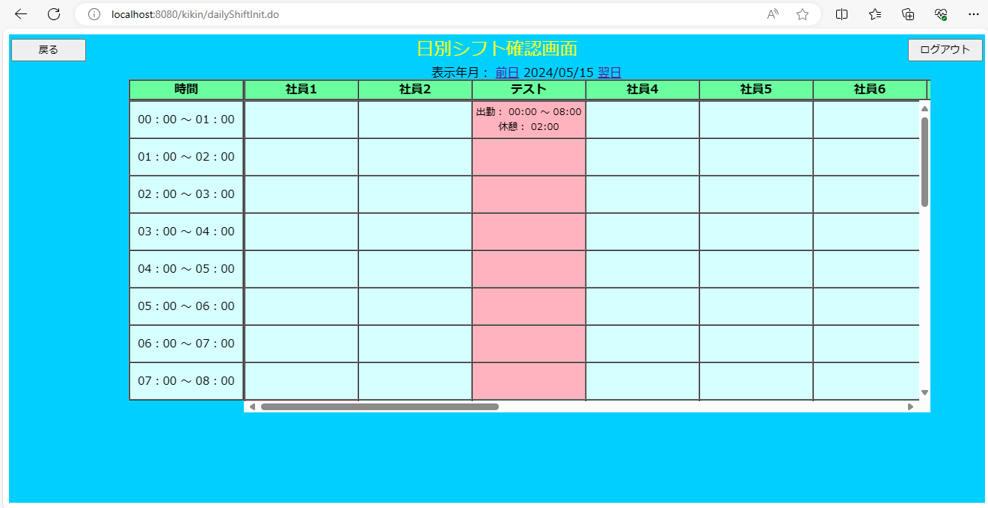

画面項目
 | # | 項目名 | コントロール(タグ) | サイズ | 必須 | 初期値 | テーブル名 | カラム名 | ReadOnly | 備考
 | 1 | 表示日 | select | - | - | システム日付 | - | - | - | yyyy/MM/dd 表示対象年月日を表示する
 | 2 | 前日 | a | - | - | - | - | - | - | 表示を前日に変更する
 | 3 | 翌日 | a | - | - | - | - | - | - | 表示を翌日に変更する
 | 4 | シフトデータ | label | - | - | - | シフトマスタ | 開始時間 終了時間 休憩時間 | - | 対象日のシフトを表示する 出勤時間帯の背景色を「LightPink」にする
 | 5 | 戻る | button | - | - | - | - | - | -
 | 6 | ログアウト | button | - | - | - | - | - | -

